案例
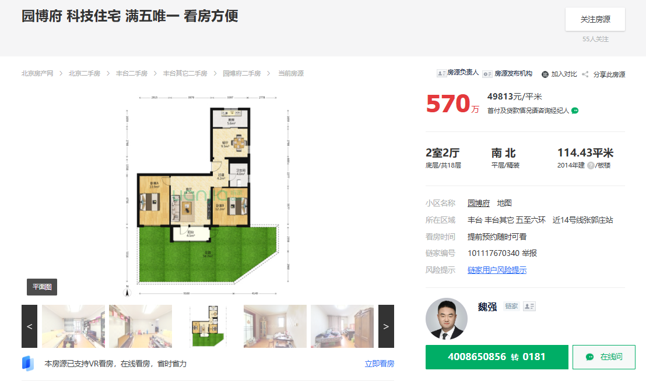

园博府 | 114.43 | 南北 | 49813
园博嘉园 | 86.62 | 南北 | 53106
西山甲一号 | 115.97 | 南北 | 56912

